申請ステータスマスタ
申請ステータスマスタ
ラベル | 項目名 | データ型 | 値 | 備考
申請ステータスマスタ名 | Name | テキスト(80) | 設定名称を自由に登録
アクション | docutizeform__Action__c | 選択リスト | 新規作成：CreateNew 一時保存：TemporarySave 申請 ：Apply 仮申請 ：PreApply 取戻し ：Regain 差戻し ：Remand ステータス移行 ：Migrate 確定 ：Confirm 破棄 ：Delete 帳票+入力フォーム：前のページ：PreviousPage 帳票+入力フォーム：次のページ：NextPage シンプル入力フォーム：前へ ：MobilePrevious シンプル入力フォーム：次へ ：MobileNext | 新規作成のみ現在申請ステータスを空で設定する
更新フラグリセット | docutizeform__UpdatedFlagReset__c | チェックボックス
現在申請ステータス | docutizeform__CurrentApplicationStatus__c | 選択リスト | グローバル値セット：Application Status
更新後申請ステータス | docutizeform__RenewalApplicationStatus__c | 選択リスト | グローバル値セット：Application Status
履歴オブジェクト名 | docutizeform__HistoryObjectName__c | テキスト(80)
履歴項目名 | docutizeform__HistoryFieldName__c | テキスト(80)
差戻しフラグのセット | docutizeform__SetRemandFlag__c | 選択リスト | 変更しない：DoNotChange(デフォルト) チェックを入れる：Checked チェックを外す：Unchecked
修正依頼表示フラグのセット | docutizeform__SetDisplayCorrectRequestFlag__c | 選択リスト | 変更しない：DoNotChange(デフォルト) チェックを入れる：Checked チェックを外す：Unchecked

v2.5に追加予定の更新フラグのリセット有無
・更新フラグとは 初回申請・差戻後再申請で顧客がどの項目を編集したか分かるようにするためのフラグ
行員で申請画面を開いた時に、見た目で分かるようにする

７：申請
６：一時保存

３：申請
赤線：顧客
緑線：行員
未入力
１：新規作成
入力完了

「新規作成」は手続作成からの自動生成およびインターフェースを用いた作成時のみ
標準の「新規」から作成するときは、手動で初期ステータスを設定する必要がある
入力中
(一時保存)
２：一時保存
５：申請

４：一時保存

■PC画面 |  |  |  | ■モバイル画面

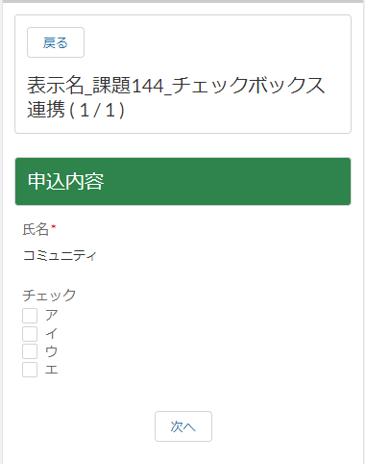
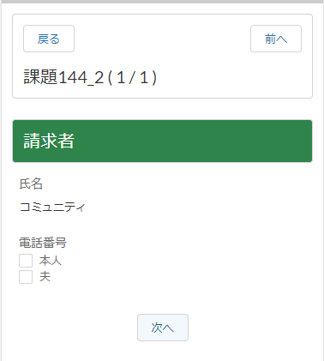

前のページ・次のページはバリデーション有りの「一時保存」という仕様 「未入力」から編集を開始し、1度でも次のページに遷移すると途中までの入力項目が保存されるため、実質「一時保存」しつつページ遷移となる。

レイアウト(ページ)＆セクション単位での遷移になっているが、PC画面の前のページ・次のページと仕様は同じ

申請画面ラベル
申請画面カスタムラベル一覧
No | ラベル | 行員専用 | 文言 | ヘッダ | 詳細 | ゲスト
1 | label_input_page_button_back |  | 戻る | 〇
2 | label_input_page_button_back_user | 〇 | 戻る | 〇
3 | label_input_page_button_previous_page |  | 前のページ | 〇
4 | label_input_page_button_previous_page_user | 〇 | 前のページ | 〇
5 | label_input_page_button_next_page |  | 次のページ | 〇
6 | label_input_page_button_next_page_user | 〇 | 次のページ | 〇
7 | label_input_page_button_edit |  | 編集 | 〇
8 | label_input_page_button_edit_user | 〇 | 訂正 | 〇
9 | label_input_page_button_cancel |  | キャンセル | 〇
10 | label_input_page_button_cancel_user | 〇 | キャンセル | 〇
11 | label_input_page_button_temporary_save |  | 一時保存 | 〇
12 | label_input_page_button_temporary_save_user | 〇 | 一時保存 | 〇
13 | label_input_page_detail_title_apply |  | 申請 |  | 〇 | 〇
14 | label_input_page_detail_title_apply_user | 〇 | 確定 |  | 〇
15 | label_input_page_detail_message_confirm_apply |  | 入力した内容で申請します。よろしいですか? |  | 〇 | 〇
16 | label_input_page_detail_message_confirm_apply_user | 〇 | 変更された内容で確定します。よろしいですか? |  | 〇
17 | label_input_page_detail_button_apply |  | 申請 |  | 〇 | 〇
18 | label_input_page_detail_button_apply_user | 〇 | 確定 |  | 〇
19 | label_input_page_detail_title_error |  | 申請エラー |  | 〇 | 〇
20 | label_input_page_detail_title_error_user | 〇 | 確定エラー |  | 〇
21 | label_input_page_detail_title_temporary_save |  | 一時保存完了 |  | 〇
22 | label_input_page_detail_title_temporary_save_user | 〇 | 一時保存完了 |  | 〇
23 | label_input_page_detail_message_temporary_save |  | 入力中の内容を保存しました。 |  | 〇
24 | label_input_page_detail_message_temporary_save_user | 〇 | 変更中の内容を保存しました。 |  | 〇
25 | label_input_page_detail_title_apply_success |  | 申請完了 |  | 〇
26 | label_input_page_detail_title_apply_success_user | 〇 | 確定完了 |  | 〇
27 | label_input_page_detail_message_apply_success |  | 申請を受け付けました。 |  | 〇
28 | label_input_page_detail_message_apply_success_user | 〇 | 変更内容を確定しました。 |  | 〇
29 | label_correct_request |  | 修正依頼 |  | 〇
30 | message_correct_request |  | 下記項目について入力内容の修正をしてください。 |  | 〇
31 | label_input_page_detail_button_correct_request_close |  | 閉じる |  | 〇
32 | label_input_page_detail_message_validation_error |  | 入力内容に誤りがあります。 |  | 〇 | 〇
33 | label_input_page_detail_message_validation_error_user | 〇 | 変更内容に誤りがあります。 |  | 〇
34 | label_input_page_detail_button_close_apply |  | キャンセル |  | 〇 | 〇
35 | label_input_page_detail_button_close_apply_user | 〇 | キャンセル |  | 〇
36 | label_input_page_detail_button_close_error |  | 閉じる |  | 〇 | 〇
37 | label_input_page_detail_button_close_error_user | 〇 | 閉じる |  | 〇
38 | label_input_page_detail_button_close_temporary |  | 閉じる |  | 〇
39 | label_input_page_detail_button_close_temporary_user | 〇 | 閉じる |  | 〇
40 | label_input_page_detail_button_close_success |  | 閉じる |  | 〇
41 | label_input_page_detail_button_close_success_user | 〇 | 閉じる |  | 〇
6
42 | label_input_page_detail_button_close_confirm |  | いいえ |  | 〇
43 | label_input_page_detail_button_close_confirm_user | 〇 | いいえ |  | 〇
44 | label_input_page_detail_title_confirm |  | 確認 |  | 〇
45 | label_input_page_detail_title_confirm_user | 〇 | 確認 |  | 〇
46 | label_input_page_detail_message_cancel_alert |  | 編集中の内容は破棄されます。よろしいですか? |  | 〇
47 | label_input_page_detail_message_cancel_alert_user | 〇 | 編集中の内容は破棄されます。よろしいですか? |  | 〇
48 | label_input_page_detail_button_continue_confirm |  | はい |  | 〇
49 | label_input_page_detail_button_continue_confirm_user | 〇 | はい |  | 〇
50 | button_move_print_view |  | 印刷用画面 | 〇
51 | label_input_page_mobile_button_back |  | 戻る | 〇
52 | label_input_page_mobile_button_list |  | 一覧 | 〇
53 | label_input_page_mobile_button_prev |  | 前へ | 〇
54 | label_input_page_mobile_button_next |  | 次へ |  | 〇
55 | label_input_page_mobile_button_apply |  | 申請 |  | 〇
56 | label_input_page_detail_back_title |  | 確認 |  | 〇
57 | label_input_page_detail_back_title_user | 〇 | 確認 |  | 〇
58 | label_input_page_detail_back_message |  | 編集中の内容は破棄されます。よろしいですか? |  | 〇
59 | label_input_page_detail_back_message_user | 〇 | 編集中の内容は破棄されます。よろしいですか? |  | 〇
60 | label_input_page_detail_back_button_confirm |  | はい |  | 〇
61 | label_input_page_detail_back_button_confirm_user | 〇 | はい |  | 〇
62 | label_input_page_detail_back_button_close |  | いいえ |  | 〇
63 | label_input_page_detail_back_button_close_user | 〇 | いいえ |  | 〇
64 | label_input_page_button_apply |  | 申請 |  | 〇
65 | label_input_page_button_apply_user | 〇 | 確定 |  | 〇
66 | 未定 |  | アップロード |  | 〇 | 〇 | ファイル：アップロード確定ボタン
67 | 未定 |  | アップロードエラー |  | 〇 | 〇 | ファイル：アップロードエラータイトル
68 | 未定 |  | ファイルのアップロードに失敗しました。もう一度試してください。 |  | 〇 | 〇 | ファイル：アップロードエラー本文
69 | 未定 |  | 閉じる |  | 〇 | 〇 | ファイル：アップロードエラーボタン
70 | 未定 |  | アップロード成功 |  | 〇 | 〇 | ファイル：アップロード成功タイトル
71 | 未定 |  | {0}個のファイルをアップロードしました。 |  | 〇 | 〇 | ファイル：アップロード成功本文
72 | 未定 |  | 閉じる |  | 〇 | 〇 | ファイル：アップロード成功ボタン
73 | 未定 |  | アップロードファイル一覧 |  | 〇 | 〇 | ファイル：アップロード済文言
74 | 未定 |  | 住所検索 |  | 〇 | 〇 | 郵便番号：住所検索ボタン名
75 | 未定 |  | 内容入力 |  | 〇 | 〇 | ステータス
76 | 未定 |  | 内容確認 |  | 〇 | 〇 | ステータス
77 | 未定 |  | 受付完了 |  | 〇 | 〇 | ステータス
78 | 未定 |  | 入力確認 |  | 〇 | 〇 | ボタン：確認
79 | 未定 |  | 入力確定 |  | 〇 | 〇 | ボタン：確定
80 | 未定 |  | 前へ戻る |  | 〇 | 〇 | ボタン：戻る
81 | 未定 |  | 入力完了 |  | 〇 | 〇 | 完了画面：タイトル
82 | 未定 |  | 入力内容を受け付けました。画面を閉じてください。 |  | 〇 | 〇 | 完了画面：本文
83 | label_input_page_button_remand |  | 差戻し | 〇
84 | label_input_page_button_remand_user | 〇 | 差戻し | 〇
85 | label_input_page_button_regain |  | 取戻し | 〇
86 | label_input_page_button_regain_user | 〇 | 取戻し | 〇
87 | label_input_page_mobile_button_regain |  | 取戻し | 〇
88 | label_input_page_button_delete |  | 破棄 | 〇
89 | label_input_page_button_delete_user | 〇 | 破棄 | 〇
90 | label_input_page_mobile_button_delete |  | 破棄 | 〇
91 | label_input_page_button_migrate |  | ステータス移行 | 〇
92 | label_input_page_button_migrate_user | 〇 | ステータス移行 | 〇
93 | label_input_page_detail_button_close_remand |  | キャンセル |  | 〇
94 | label_input_page_detail_button_close_remand_user | 〇 | キャンセル |  | 〇
95 | label_input_page_detail_button_close_regain |  | キャンセル |  | 〇
96 | label_input_page_detail_button_close_regain_user | 〇 | キャンセル |  | 〇
97 | label_input_page_detail_button_close_delete |  | キャンセル |  | 〇
98 | label_input_page_detail_button_close_delete_user | 〇 | キャンセル |  | 〇
99 | label_input_page_detail_button_close_migrate |  | キャンセル |  | 〇
100 | label_input_page_detail_button_close_migrate_user | 〇 | キャンセル |  | 〇
101 | label_input_page_detail_button_remand |  | 差戻し |  | 〇
102 | label_input_page_detail_button_remand_user | 〇 | 差戻し |  | 〇
103 | label_input_page_detail_button_regain |  | 取戻し |  | 〇
104 | label_input_page_detail_button_regain_user | 〇 | 取戻し |  | 〇
105 | label_input_page_detail_button_delete |  | 破棄 |  | 〇
106 | label_input_page_detail_button_delete_user | 〇 | 破棄 |  | 〇
107 | label_input_page_detail_button_migrate |  | ステータス移行 |  | 〇
108 | label_input_page_detail_button_migrate_user | 〇 | ステータス移行 |  | 〇
109 | label_input_page_detail_title_remand |  | 差戻し |  | 〇
110 | label_input_page_detail_title_remand_user | 〇 | 差戻し |  | 〇
111 | label_input_page_detail_title_remand_success |  | 差戻し完了 |  | 〇
112 | label_input_page_detail_title_remand_success_user | 〇 | 差戻し完了 |  | 〇
113 | label_input_page_detail_title_regain |  | 取戻し |  | 〇
...
申請画面カスタムラベル一覧
136 | label_input_page_detail_message_regain_success_user | 〇 | 申請の取戻しが完了しました。 |  | 〇
137 | label_input_page_detail_message_delete_success |  | 申請を破棄しました。 |  | 〇
138 | label_input_page_detail_message_delete_success_user | 〇 | 申請を破棄しました。 |  | 〇
139 | label_input_page_detail_message_migrate_success |  | ステータスの移行が完了しました。 |  | 〇
140 | label_input_page_detail_message_migrate_success_user | 〇 | ステータスの移行が完了しました。 |  | 〇

PC
■顧客(運用者以外) |  |  |  | ■運用者

1
3
5
7
2
4
6
50
8

9
11
64
10
12
65

85
88
84
89
92

■キャンセルボタン：変更内容あり
44
45

46
48
47
49
42
43

■修正依頼あり
29
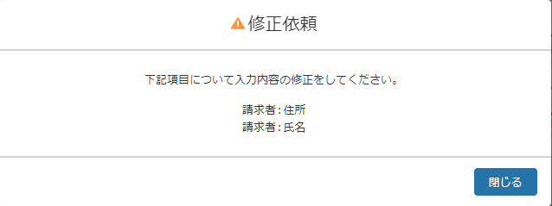

30

31

■申請ボタン：エラーあり
19
20
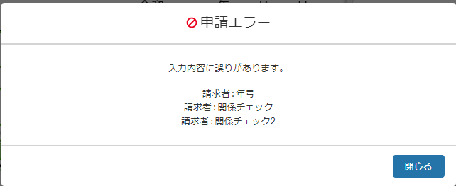
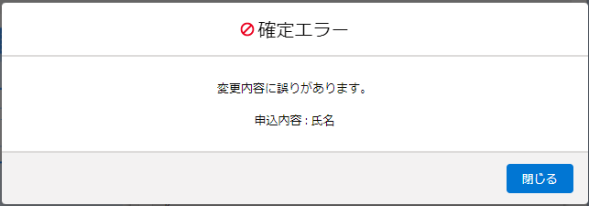

32
33

37

36

■一時保存ボタン
21
22

24
23
39
38

■申請ボタン
13
14

15
34
17
16
35
18

25
26
■申請ボタン：確定後

27
40
28
41

■戻るボタン：変更内容あり
56
57

58
59
62
60
63
61

■取戻しボタン

113
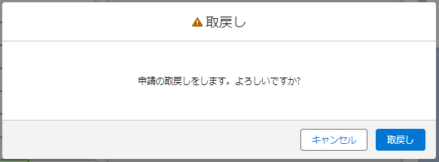

127

95
103

■取戻しボタン：取戻し後
115

135
40

■差戻しボタン
110
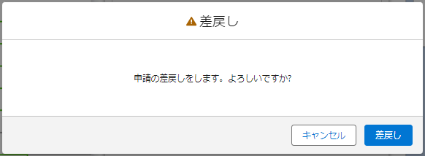

126

94
102

■差戻しボタン：差戻し後
112

134
41

■破棄ボタン
117
118
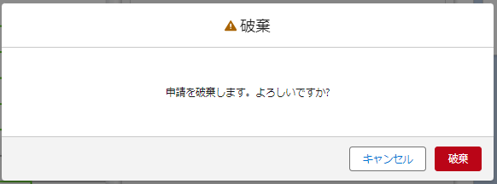

129
130

97
105
98
106

119
120

137
138
40
41

122
■ステータス移行ボタン
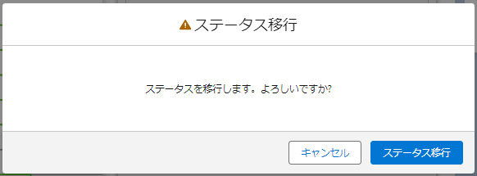

132

100
108

124

140
41

モバイル

51
53
52
87
90
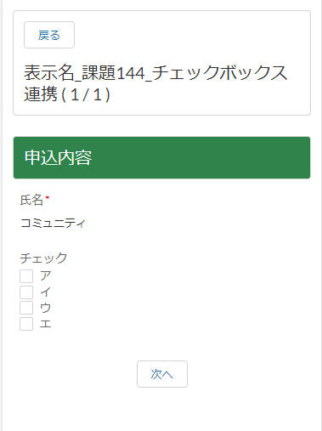
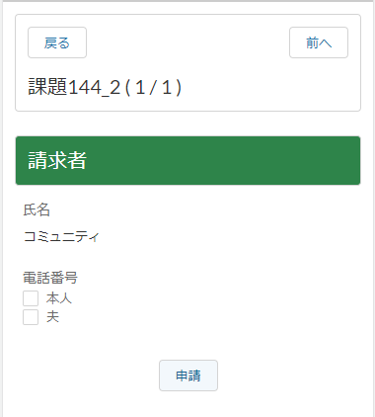
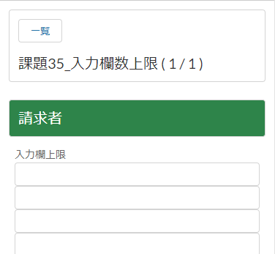
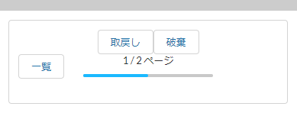

■顧客(運用者以外) |  |  |  | ※自動遷移先設定がないと一覧ボタンに変更

55

54

56
29
19
113
115
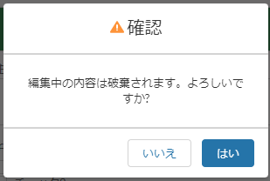
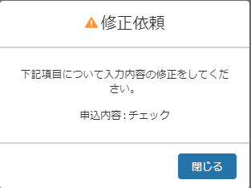
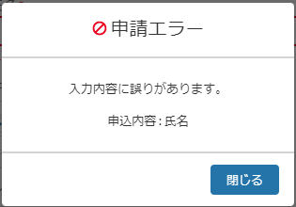
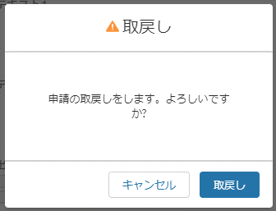
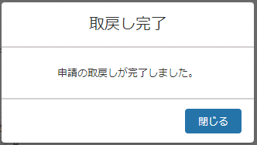

135
58
30
32
127
40

62
60
31
38
103
95

13
25
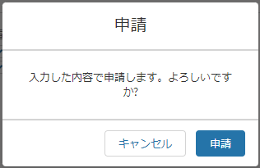
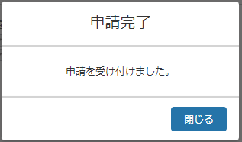
117
119
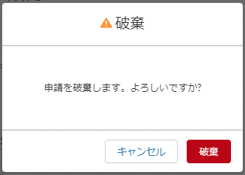
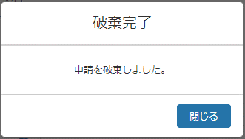
27
15
40
137
34
17
129
40

97
105

ゲスト
78

80
79

75
76
77

81

82

ボタン表示マスタ
...
ボタン表示マスタ
 |  |  | InputPage_Migrate | ⑰ステータス移行
 |  |  | InputPageMobile_Regain | ⑱シンプル入力フォーム：取戻し
 |  |  | InputPageMobile_Delete | ⑲シンプル入力フォーム：破棄
表示状態 | DisplayStatus__c | 選択リスト | なし | 表示
 |  |  | enabled | 表示活性
 |  |  | disabled | 表示非活性
 |  |  | hidden | 非表示

①
②
③
⑤
①
②
③
④
⑤

⑥
⑦
⑧
⑥
⑦
⑧

⑮
⑯
⑭
⑯
⑰

⑨
⑪
⑩
⑱
⑲

⑬

⑫

